Sheet1
eta vs. Width (CdS)(um) for constant ZnO&CIGS width
Width(ZnO)(um) | Width (CdS)(um) | Width(CIGS)(um) | Voc | Jsc | FF | eta
5 | 10 | 5 | 1.0355 | 27.944 | 87.6 | 25.35
5 | 20 | 5 | 1.0354 | 27.949 | 87.64 | 25.36
5 | 30 | 5 | 1.0354 | 27.949 | 87.66 | 25.37
5 | 40 | 5 | 1.0354 | 27.95 | 87.67 | 25.37
5 | 50 | 5 | 1.0354 | 27.944 | 87.68 | 25.37
5 | 60 | 5 | 1.0354 | 27.955 | 87.68 | 25.38
5 | 90 | 5 | 1.0355 | 27.958 | 87.68 | 25.38
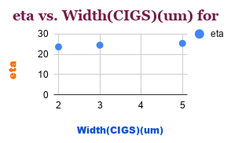
5 | 120 | 5 | 1.0355 | 27.955 | 87.69 | 25.38

Width(ZnO)(um) | Width (CdS)(um) | Width(CIGS)(um) | Voc | Jsc | FF | eta
5 | 50 | 2 | 1.0094 | 27.109 | 86.42 | 23.65
5 | 50 | 3 | 1.0215 | 27.564 | 87.01 | 24.5
5 | 50 | 5 | 1.035 | 27.949 | 87.68 | 25.37

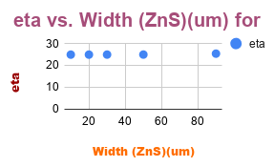
Width(ZnO)(um) | Width (ZnS)(um) | Width(CIGS)(um) | Voc | Jsc | FF | eta
5 | 10 | 5 | 1.0355 | 27.66 | 87.14 | 24.93
5 | 20 | 5 | 1.0355 | 27.66 | 87.11 | 24.93
5 | 30 | 5 | 1.0355 | 27.66 | 87.08 | 24.95
5 | 50 | 5 | 1.0356 | 27.66 | 87.01 | 24.96
5 | 90 | 5 | 1.0355 | 27.958 | 87.68 | 25.38

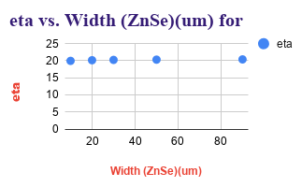
Width(ZnO)(um) | Width (ZnSe)(um) | Width(CIGS)(um) | Voc | Jsc | FF | eta
5 | 10 | 5 | 1.0418 | 27.86 | 68.8 | 19.97
5 | 20 | 5 | 1.0418 | 27.86 | 69.45 | 20.16
5 | 30 | 5 | 1.0418 | 27.86 | 69.75 | 20.25
5 | 50 | 5 | 1.0418 | 27.86 | 70.04 | 20.33
5 | 90 | 5 | 1.0418 | 27.86 | 70.35 | 20.4

